フロンティア
特定非営利活動法人フロンティア

※一覧表に戻る

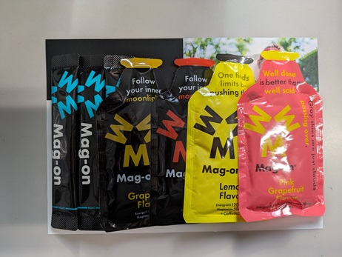

①封入完成品サンプル

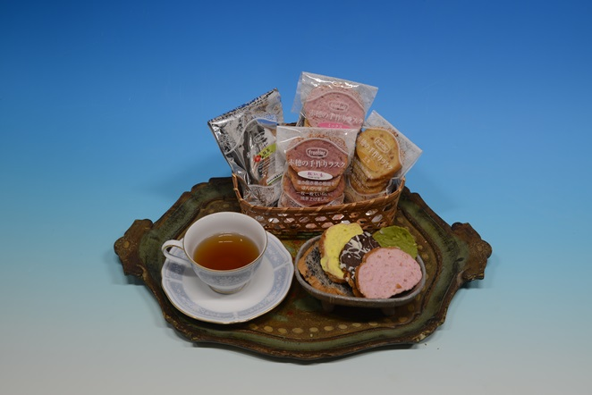
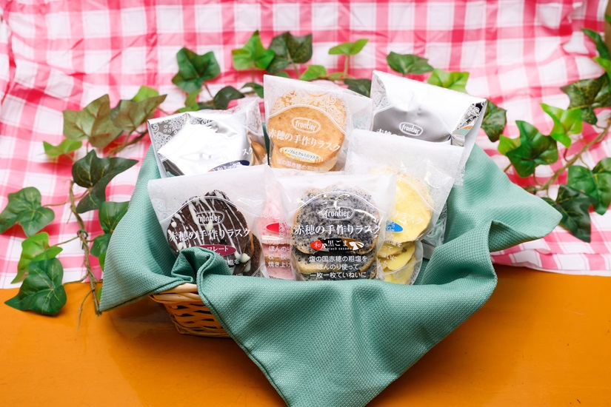

②焼菓子ラスク１
③焼菓子ラスク２

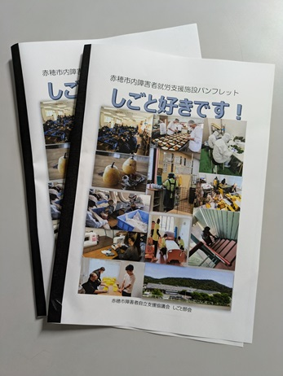

④市内事業所パンフレット

さわやかの部屋
特定非営利活動法人 さわやかの部屋

※一覧表に戻る

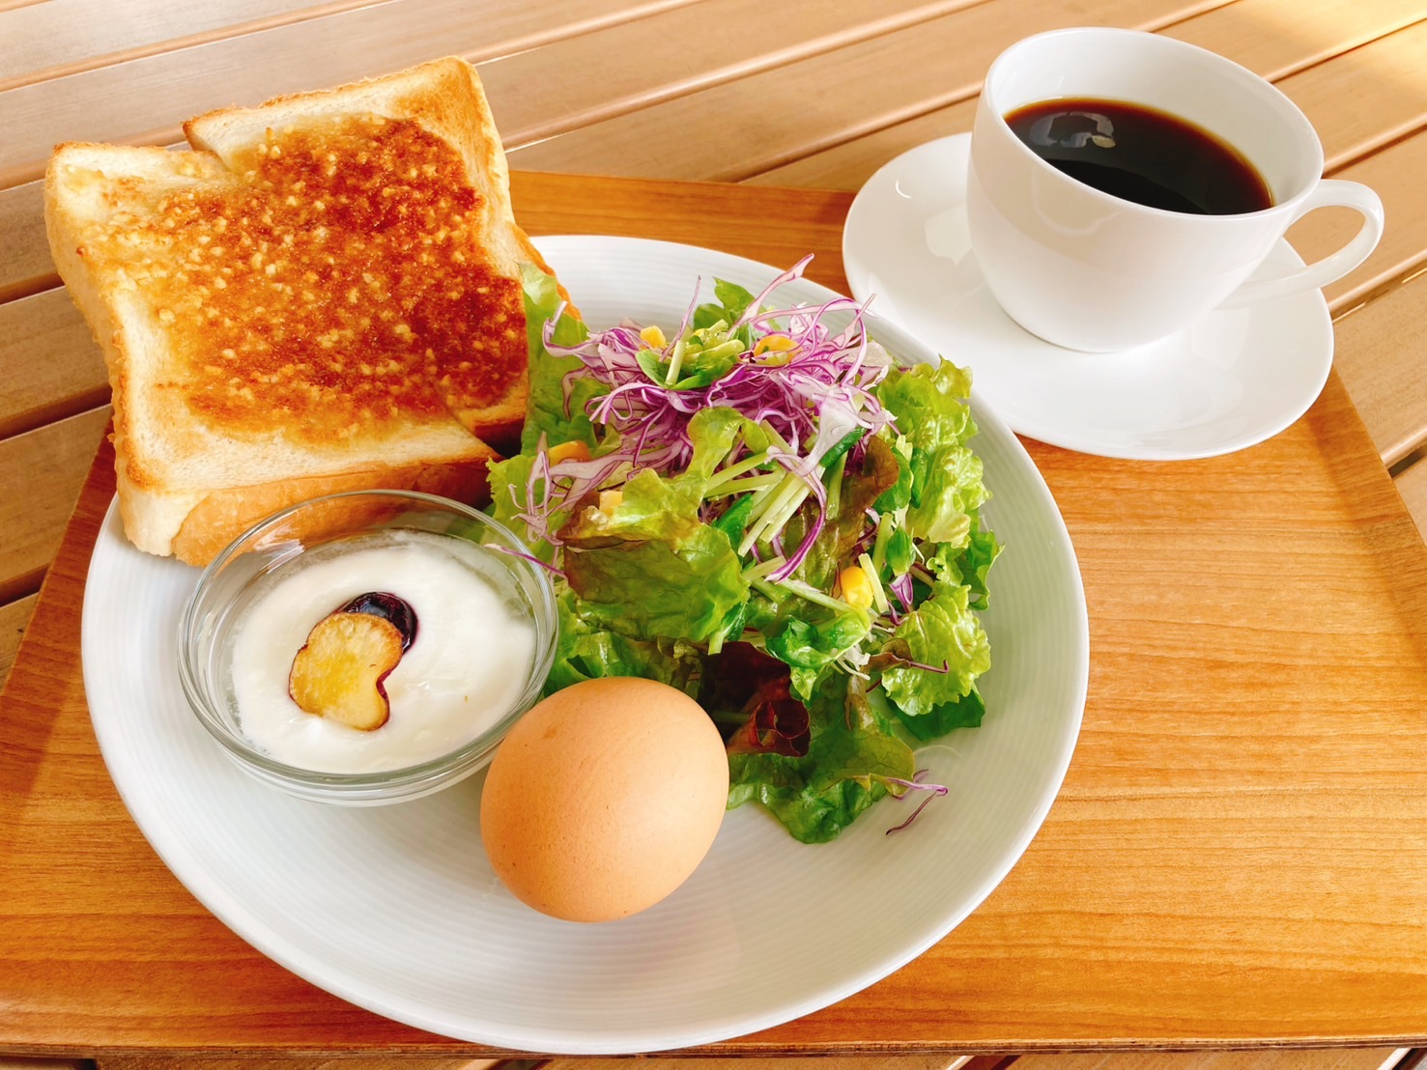

カフェ提供品 ～モーニング～

えびす
障害福祉サービス事業所 えびす

※一覧表に戻る
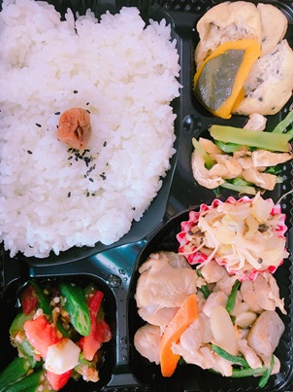
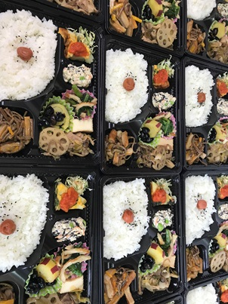

①お弁当（600円）
②お弁当（600円）

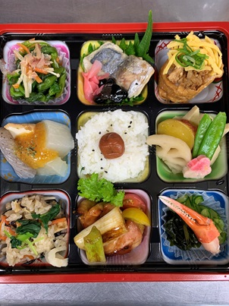
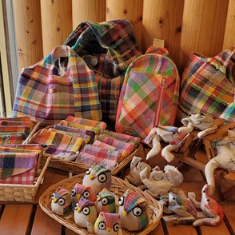

④さをり織
③お弁当（1,100円）

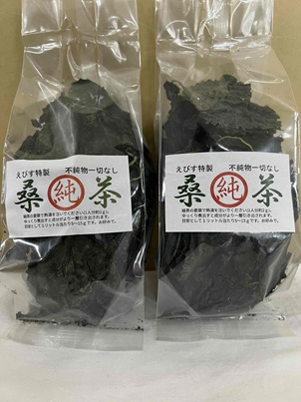
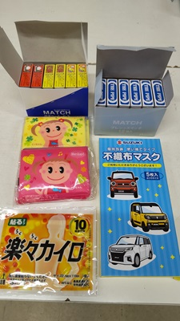

⑤食料品 ～桑茶～
⑥仕分け・梱包１

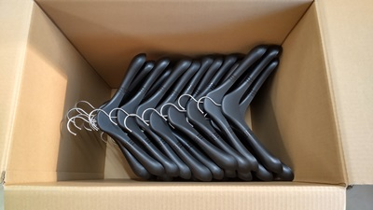
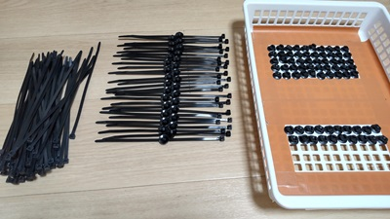

⑦仕分け・梱包２
⑧仕分け・梱包３

